Пробег-Расход топлива
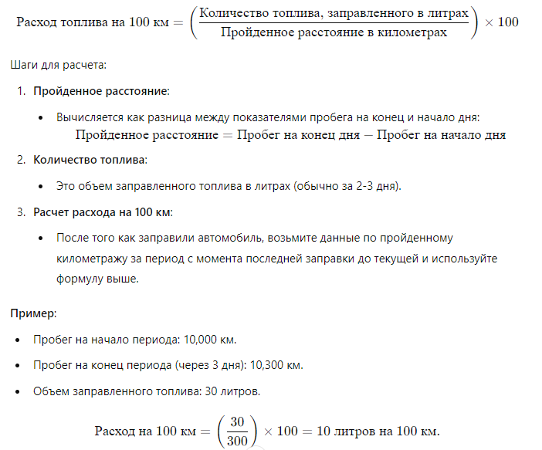
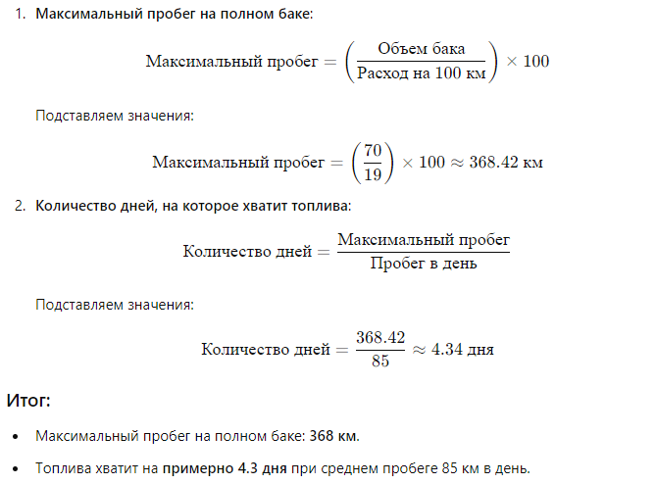
Oct-24 |  |  |  | Oct-24 |  |  |  | Oct-24 |  |  |  | Oct-24
Город/магазин | Астана, Центро |  |  | Город/магазин | Астана, Алаш-Туркестан |  |  | Город/магазин | Караганда, Казмарт |  |  | Город/магазин | Атырау, Жасталап
Водитель | Бауыржан |  |  | Водитель | Жандос |  |  | Водитель | Алибек |  |  | Водитель | Мурат
Модель авто | Газель Соболь |  |  | Модель авто | Газель Некст |  |  | Модель авто | Газель Бизнесс |  |  | Модель авто | Газель Бизнесс
Летнее время расход на 100 км | 19 |  |  | Летнее время расход на 100 км | 19 |  |  | Летнее время расход на 100 км | 19 |  |  | Летнее время расход на 100 км | 19
Зимнее время расход на 100 км | 22 |  |  | Зимнее время расход на 100 км | 22 |  |  | Зимнее время расход на 100 км | 22 |  |  | Зимнее время расход на 100 км | 22
Обьем бака, (Л.) | 70 |  |  | Обьем бака, (Л.) | 80 |  |  | Обьем бака, (Л.) | 70 |  |  | Обьем бака, (Л.) | 70
Номер карты | 7341 0000 0163 4008 |  |  | Номер карты | 7341 0000 0180 2407 |  |  | Номер карты | 7341 0000 0163 3992 |  |  | Номер карты | 0200 112754
Поставщик | PetroRetail |  |  | Поставщик | PetroRetail |  |  | Поставщик | PetroRetail |  |  | Поставщик | Sinooil
число | утро | вечер | за день | 2024-10-01 | утро | вечер | за день | 2024-10-01 | утро | вечер | за день | 2024-10-01 | утро | вечер | за день
2024-10-01 | 84286 | 84375 | 89 | 2024-10-02 | 113468 | 113588 | 120 | 2024-10-02 | 22034 | 22108 | 74 | 2024-10-02 | 65856 | 65867 | 11
2024-10-02 |  |  | 0 | 2024-10-03 | 113666 | 113761 | 95 | 2024-10-03 | 22108 | 22118 | 10 | 2024-10-03 | 65867 | 65926 | 59
2024-10-03 | 84446 | 84529 | 83 | 2024-10-04 | 113761 | 113862 | 101 | 2024-10-04 | 22118 | 22133 | 15 | 2024-10-04 |  |  | 0
2024-10-04 | 84529 | 84599 | 70 | Промежуточный отчет на 04.10.24 | заправка 50 литров |  | 316 | Промежуточный отчет на 04.10.24 | заправка 50 литров |  | 99 | Промежуточный отчет на 04.10.24 | заправка 50 литров |  | 70
Промежуточный отчет на 04.10.24 | заправка 50 литров |  | 242 |  | расход на 100 км |  | 15.82278481 |  | расход на 100 км |  | 50.505050505 |  | расход на 100 км |  | 71.428571429
 | расход на 100 км |  | 20.661157025

 |  | Итого |  |  |  | Итого |  |  |  | Итого |  |  |  | Итого

